GERAL
ENVASE - ATOMATADOS
Manutenção Preventiva - Filtros Microbiológicos (Tolvas e Linha Principal)
SETOR | TAG | FILTRO | FREQU. | 2025 | OS | ULTIMA | PRÓXIMA | DIAS RESTANTES | STATUS | ULTIMA TROCA
MESPACK A 01 | 20,661 | AMH-EL350 SMC | SEMESTRAL | 2026-09-07 | 21927 | 2026-09-07 | 2027-03-08 | 161 DIAS | DENTRO DO PRAZO | 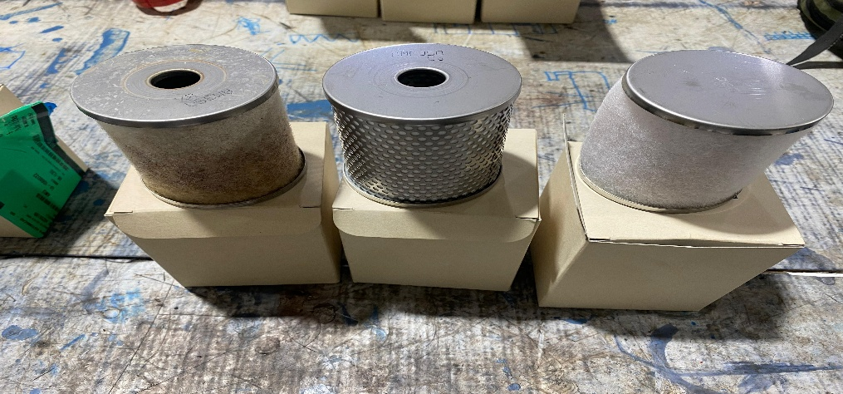 | DENTRO DO PRAZO | 21
MESPACK A 02 | 20,661 | AMF-EL350 SMC | SEMESTRAL | 2026-09-07 | 21927 | 2026-09-07 | 2027-03-08 | 161 DIAS | DENTRO DO PRAZO |  | ATENÇÃO | 0
MESPACK A 03 | 20,661 | AM-EL350 SMC | SEMESTRAL | 2026-09-07 | 21927 | 2026-09-07 | 2027-03-08 | 161 DIAS | DENTRO DO PRAZO |  | PENDENTE | 0
MESPACK B 01 | 20,662 | AMH-EL350 SMC | SEMESTRAL | 2026-09-07 | 21928 | 2026-09-07 | 2027-03-08 | 161 DIAS | DENTRO DO PRAZO | 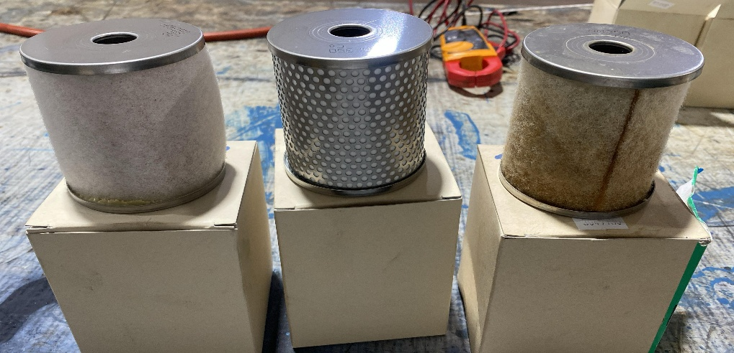
MESPACK B 02 | 20,662 | AMF-EL350 SMC | SEMESTRAL | 2026-09-07 | 21928 | 2026-09-07 | 2027-03-08 | 161 DIAS | DENTRO DO PRAZO
MESPACK B 03 | 20,662 | AM-EL350 SMC | SEMESTRAL | 2026-09-07 | 21928 | 2026-09-07 | 2027-03-08 | 161 DIAS | DENTRO DO PRAZO
MESPACK C 01 | 20,663 | AMH-EL350 SMC | SEMESTRAL | 2026-04-20 | 16755 | 2026-04-20 | 2026-10-19 | 21 DIAS | DENTRO DO PRAZO | 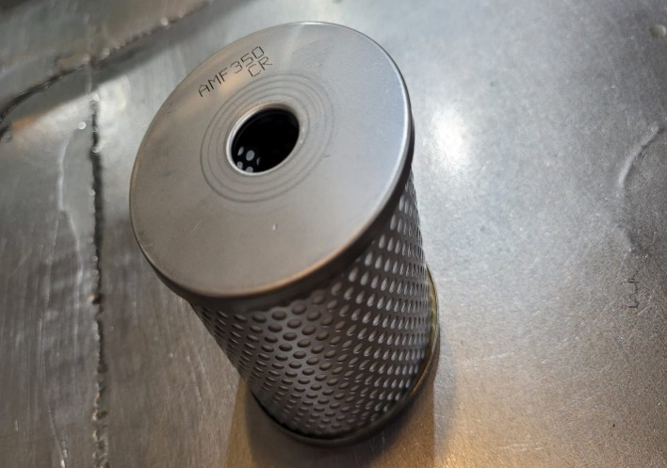 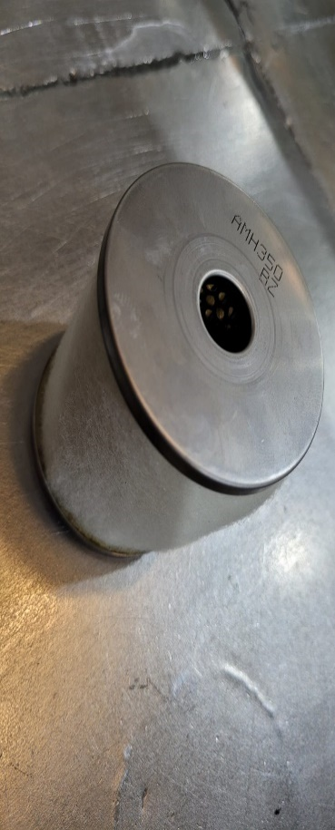
MESPACK C 02 | 20,663 | AMF-EL350 SMC | SEMESTRAL | 2026-04-20 | 16755 | 2026-04-20 | 2026-10-19 | 21 DIAS | DENTRO DO PRAZO
MESPACK C 03 | 20,663 | AM-EL350 SMC | SEMESTRAL | 2026-04-20 | 16755 | 2026-04-20 | 2026-10-19 | 21 DIAS | DENTRO DO PRAZO
MESPACK D 01 | 20,664 | AMH-EL350 SMC | SEMESTRAL | 2026-09-14 | 21929 | 2026-09-14 | 2027-03-15 | 168 DIAS | DENTRO DO PRAZO | 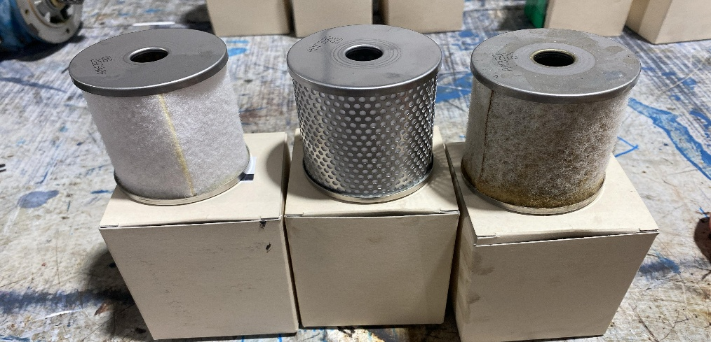
MESPACK D 02 | 20,664 | AMF-EL350 SMC | SEMESTRAL | 2026-09-14 | 21929 | 2026-09-14 | 2027-03-15 | 168 DIAS | DENTRO DO PRAZO
MESPACK D 03 | 20,664 | AM-EL350 SMC | SEMESTRAL | 2026-09-14 | 21929 | 2026-09-14 | 2027-03-15 | 168 DIAS | DENTRO DO PRAZO
MESPACK E 01 | 20,665 | AMH-EL350 SMC | SEMESTRAL | 2026-04-20 | 16756 | 2026-04-20 | 2026-10-19 | 21 DIAS | DENTRO DO PRAZO | 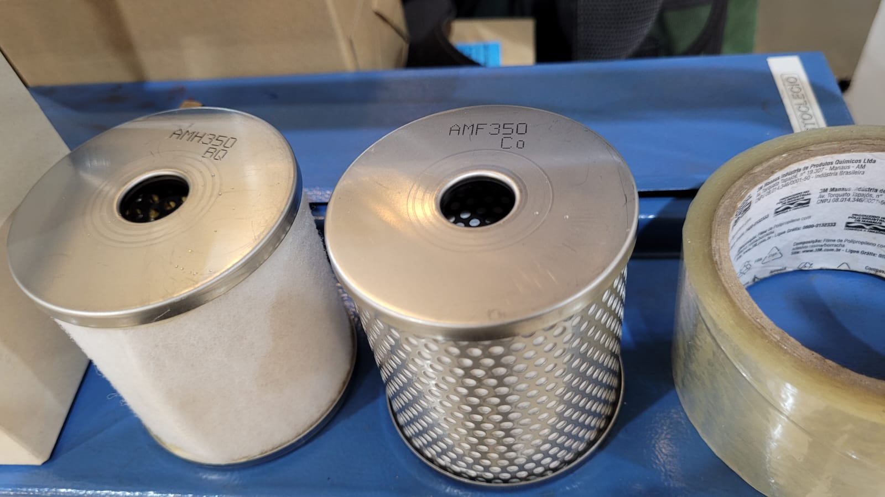
MESPACK E 02 | 20,665 | AMF-EL350 SMC | SEMESTRAL | 2026-04-20 | 16756 | 2026-04-20 | 2026-10-19 | 21 DIAS | DENTRO DO PRAZO
MESPACK E 03 | 20,665 | AM-EL350 SMC | SEMESTRAL | 2026-04-20 | 16756 | 2026-04-20 | 2026-10-19 | 21 DIAS | DENTRO DO PRAZO
MESPACK F 01 | 20,665 | AMD44P-060AS SMC | SEMESTRAL | 2026-06-30 | 20662 | 2026-06-30 | 2026-12-29 | 92 DIAS | DENTRO DO PRAZO
MESPACK F 02 | 20,665 | AMK44P-060AS SMC | SEMESTRAL | 2026-06-30 | 20662 | 2026-06-30 | 2026-12-29 | 92 DIAS | DENTRO DO PRAZO
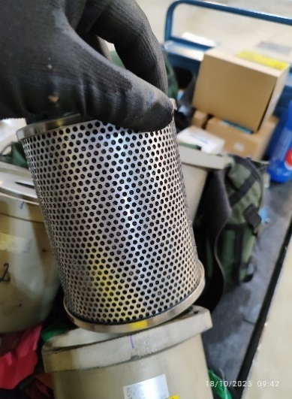
MESPACK F 03 | 20,665 | AM44P-060AS SMC | SEMESTRAL | 2026-06-30 | 20662 | 2026-06-30 | 2026-12-29 | 92 DIAS | DENTRO DO PRAZO
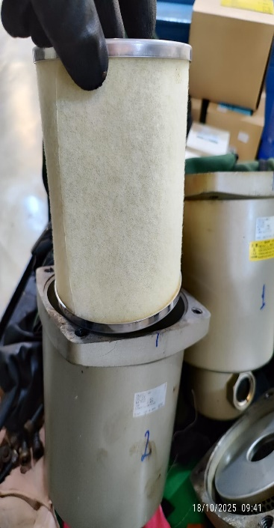
LINHA PRINCIPAL 01 | 20,666 | AMH-EL650 SMC | SEMESTRAL | 2026-08-23 | 31283 | 2026-08-23 | 2027-02-21 | 146 DIAS | DENTRO DO PRAZO
LINHA PRINCIPAL 02 | 20,666 | AMG-EL650 SMC | SEMESTRAL | 2026-08-23 | 31283 | 2026-08-23 | 2027-02-21 | 146 DIAS | DENTRO DO PRAZO
LINHA PRINCIPAL 03 | 20,666 | AFF-EL37B SMC | SEMESTRAL | 2026-08-23 | 31283 | 2026-08-23 | 2027-02-21 | 146 DIAS | DENTRO DO PRAZO

